상품제안서
모던사각 양면 콤팩트거울(2배확대거울) | 상품코드: S09815

 |  |  |  |  |  |  | 02-713-8555 | www.synergygift.co.kr
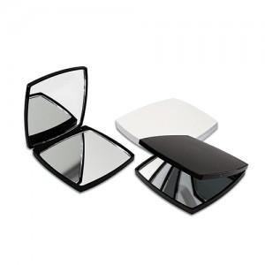

【상세/제작정보】

【인쇄/포장옵션】 | 실크, 풀칼라 / 포장지포장

【공급단가】 | 수량 | 200~ | 500~ | 1,000~ | 3,000~ | 5,000~
*VAT별도 | 화이트 | 1,690원 | 1,590원 | 1,520원 | 1,480원 | 1,450원
 | 블랙 | 1,950원 | 1,840원 | 1,750원 | 1,710원 | 1,680원
 | 핑크 | 1,950원 | 1,840원 | 1,750원 | 1,710원 | 1,680원

【상품 URL】 | https://www.synergygift.co.kr:443/src/goods_detail.php?gdno=19542

